상품제안서
[보틀로만] 리유저블 럭셔리 텀블러 473ml | 상품코드: F02335

 |  |  |  |  |  |  | 02-412-0044 | www.easy1.co.kr
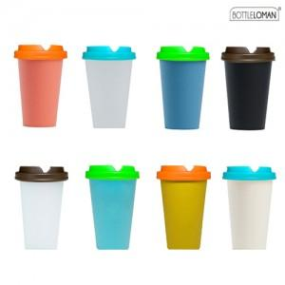

【상세/제작정보】 | 일회용 종이컵에 비해 우수한 보온/보냉성을 갖춘 리유저블

【인쇄/포장옵션】 | 실크 / 포장지포장

【공급단가】 | 수량 | 200~ | 300~ | 500~ | 1,000~ | 3,000~
*VAT별도 | 단가 | 2,430원 | 2,340원 | 2,250원 | 2,160원 | 2,100원

【상품 URL】 | http://www.easy1.co.kr/src/goods_detail.php?gdno=2335

